Прил.3 Шаблон стандарта 5С
Заполняется название цеха / участка, а также номер рабочего места и название выполняемой операции /процесса
Заполняется дата разработки стандарта, а также даты изменений (пересмотра стандарта), рекомендуемая периодичность: не реже 1 раза в 6 мес. или при изменениях на р/м. Указывается Ф.И.О. разработчика (мастер), ФИО согласующих стандарт (нач.цеха) и вспомогательных служб при необходимости
5С: СТАНДАРТ РАБОЧЕГО МЕСТА |  |  |  |  |  |  |  |  |  |  |  |  | 5С: СТАНДАРТ РАБОЧЕГО МЕСТА
Цех / участок: |  |  |  |  | N | 1 | 2 | 3 | 4 | 5 | 6 | 7 | Цех / участок: ЦПЛ |  |  |  |  | N | 1 | 2 | 3 | 4 | 5 | 6 | 7
 |  | Дата изменения |  |  |  |  |  |  |  |  |  |  |  |  | Дата изменения |  |  | 2023-10-05
Рабочее место/процесс: |  | Согласовано: | Нач. цеха /смены |  |  |  |  |  |  |  |  |  | Рабочее место/процесс: Участок слеcарки КИПиА |  | Согласовано: | Нач. цеха /смены |  | Иванов И.
 |  |  | Мастер | 1 |  |  |  |  |  |  |  |  |  |  |  | Мастер | 1 | Петров П
 |  |  |  | 2 |  |  |  |  |  |  |  |  |  |  |  |  | 2 | Серов С.
 |  |  |  | 3 |  |  |  |  |  |  |  |  |  |  |  |  | 3
 |  |  | Вспомогательные подразделения |  |  |  |  |  |  |  |  |  |  |  |  | Вспомогатель- ные подразделения | ОТ | Павлов К
 |  |  |  |  |  |  |  |  |  |  |  |  |  |  |  |  | Технолог | Крылов С
 |  |  |  |  |  |  |  |  |  |  |  |  |  |  |  |  | ОТК | Иванова О.
Стандартная планировка рабочего участка (эскиз/фото) |  |  |  |  |  |  |  |  |  |  |  |  | 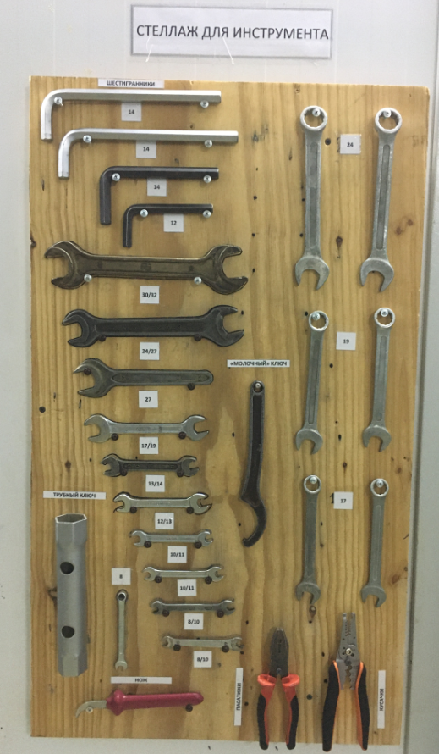 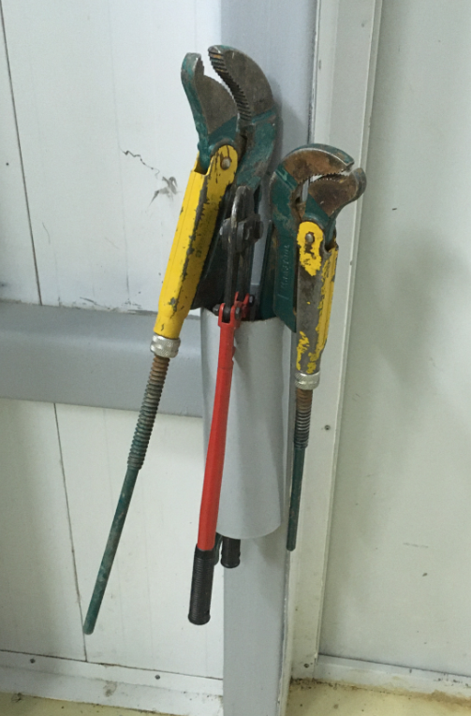 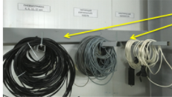 Стандартная планировка рабочего участка (эскиз/фото)

1
2

Представление стандартного (эталонного) состояния участка в виде фото, эскизов, схем
3

Описывается то, что должно располагаться на рабочем месте с указанием количества, min/max предметов, используемый инструмент и т.п., чтобы проверить соответствие текущей ситуации эталонному состоянию р/м.
Описание стандартной планировки |  |  |  |  |  |  |  |  |  |  |  |  | Описание стандартной планировки 1. Стеллаж с инструментами - 1 шт. 2. Место для хранения разводных ключей - 3 шт. 3. Место для хранения трубок КИПиА и кабелей - 3 шт.

Прописываются правила поддержания рабочего места: правила уборки, проверки, периодичность и ответственность за каждое действие, в том числе за контроль проведения проверки р/м. Также указываются действия в случае выявления отклонений и к кому обращаться.

Ежедневная деятельность о поддержанию стандартной планировки: |  |  |  |  |  |  |  |  |  |  |  |  | Ежедневная деятельность о поддержанию стандартной планировки:
Место/№пп | Действие |  |  |  |  | Периодичность |  |  | Кто |  | Контроль |  | Место/№пп | Действие |  |  |  |  | Периодичность |  |  | Кто |  | Контроль
 |  |  |  |  |  |  |  |  |  |  |  |  | 0. Рабочее место | Проверить целостность стеллажа и мест хранения предметов. Наличие инструмента и вспомогательных средств. |  |  |  |  | В начале смены |  |  | Оператор |  | Мастер
 |  |  |  |  |  |  |  |  |  |  |  |  | 1. Стеллаж | Разместить аккуратно инструмент на стеллаже согласно фото 1 |  |  |  |  | В конце смены |  |  | Оператор |  | Мастер
 |  |  |  |  |  |  |  |  |  |  |  |  | 2. Разводные ключи | Повесить аккуратно разводные ключи в отведенное место согласно фото 2 |  |  |  |  | В конце смены |  |  | Оператор |  | Мастер
 |  |  |  |  |  |  |  |  |  |  |  |  | 3. Трубки и кабели | Повесить аккуратно трубки и кабели в отведенное место для хранения согласно фото 3 |  |  |  |  | В конце смены |  |  | Оператор |  | Мастер
 |  |  |  |  |  |  |  |  |  |  |  |  | Примечание: при выявлении отклонений сообщить мастеру или бригадиру

